关系图
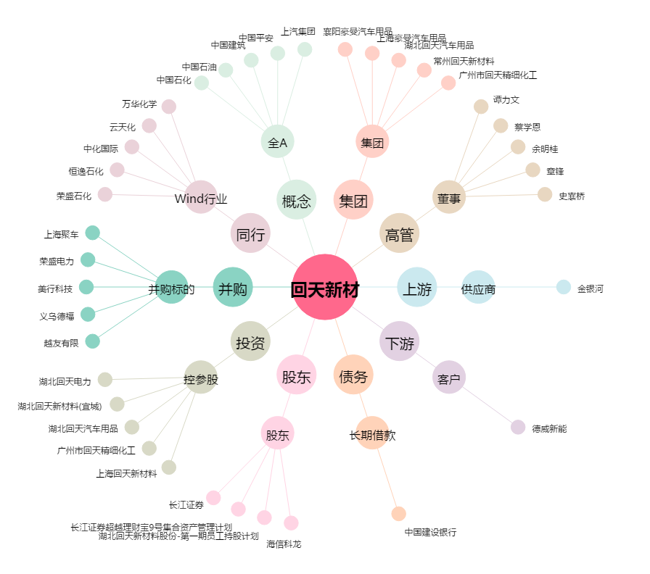
回天新材[300041.SZ] - 关系概览图

